상품제안서
프리포켓 베이직 숄더에코백 | 상품코드: S43686

 |  |  |  |  |  |  | 02-713-8555 | www.synergygift.co.kr
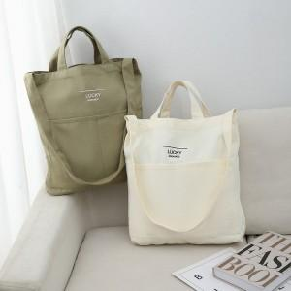 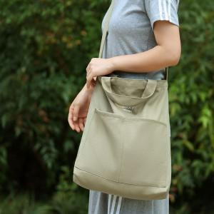 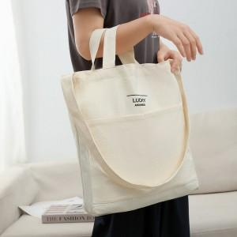

【상세/제작정보】

【인쇄/포장옵션】 | 실크, 컬러필름전사 / OPP(비닐)

【공급단가】 | 수량 | 50~ | 100~ | 300~ | 1,000~ | 5,000~
*VAT별도 | 단가 | 4,580원 | 4,400원 | 4,200원 | 4,020원 | 3,880원

【상품 URL】 | https://synergygift.co.kr:443/src/goods_detail.php?gdno=43686

